상품제안서
하드커버 종합 메모북(주문제작형) | 상품코드: S26149

 |  |  |  |  |  |  | 02-713-8555 | www.synergygift.co.kr
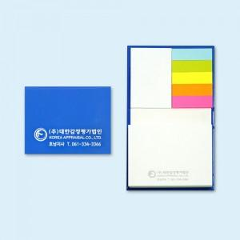

【상세/제작정보】 | 표지 컬러인쇄 / 내지 먹1도 /&nbsp;<span style="font-family: dotum; font-size: 13px; background-color: rgb(255, 255, 255);">20+80매</span>

【인쇄/포장옵션】 | 풀칼라 / OPP(비닐)

【공급단가】 | 수량 | 1,000~ | 2,000~ | 3,000~ | 5,000~ | 10,000~
*VAT별도 | 단가 | 1,250원 | 1,140원 | 1,050원 | 1,000원 | 950원

【상품 URL】 | https://www.synergygift.co.kr:443/src/goods_detail.php?gdno=26149

